記入例（国公立大・高専・公的機関）
記入例：国公立大・高専・公的機関
研究室・会計責任者登録申請書

■大学内の組織系統を三段階([部局][学科・専攻][研究室]）のツリー構造で階層を表し名称を記入してください。（企業等の場合は、大学組織に準じて三段階で記入してください）
既に登録済みの[部局]や[学科・専攻]を登録する場合、同じ名称を記入して下さい。
（登録済みか否かが不明な場合には、機関管理者に確認ください。（機関管理者はログイン後、［マスタ］で確認できます）
（部局コード、学科専攻コード（灰色塗りつぶし列）は、申請者は記入不要です。（民間は研究室コードも記入不要）
■ログインIDに使用可能な文字は、半角の英小文字、英大文字、数字、記号（「_」「-」「.」「@」）です。
なお、ログインIDは本システムの全ユーザーに対して一意に設定する必要があるため、機関管理者、あるいは事務局で変更する可能性があります。

※登録した会計責任者にメールが送信されます。パスワードの設定はメール内のリンクから行ってください。

部局コード | 部局名 | 学科・専攻コード | 学科・専攻名 | 研究室コード | 研究室名 | 会計責任者名 | 身分 | ログインID | ログインパスワード | 電話番号 | メールアドレス
（不要：機関管理者記入） | 理学部 | （不要：機関管理者記入） | 物理学科 | YMD | 山田研究室 | 山田太郎 | 教授 | yamada0001 | （不要：別途登録） | 000-1111-2222 | yamada@xxx.ac.jp
（不要：機関管理者記入） | 理学部 | （不要：機関管理者記入） | 化学科 | KKM | 川上研究室 | 海野五郎 | 准教授 | unno0001 | （不要：別途登録） | 000-1111-2223 | g-unno@xxx.ac.jp

ログインIDは、システム全体でユニークである必要があります。重複した場合には、機関管理者は、適切なユニークなIDに変更して登録してください。初期ログイン後にマイページ→個人設定で変更可能です。
部局、学科・専攻コードは申請者は記入不要です。
登録時に機関管理者が登録済コードを記入するか、新規の場合にはユニークなコードを新たに振ってください。（当エクセルに記入しないで、システム登録時に追記することもできます）
研究室コードは、任意のコードを指定ください。山田研の場合には、YMDなどでも可能です。「【参考】コードの振り方」シートを参照ください。
複数の研究室を一度に登録する場合は、列を並べて記入してください
会計責任者は、利用者権限も同時に付与されます。
学生は会計責任者にはなれません。教職員を登録ください。
会計責任者は、研修室の予算管理と利用者（ユーザー）の登録を行うことができます。

記入例（民間企業）
記入例：民間企業
研究室・会計責任者登録申請書

■大学内の組織系統を三段階([部局][学科・専攻][研究室]）のツリー構造で階層を表し名称を記入してください。（企業等の場合は、大学組織に準じて三段階で記入してください）
既に登録済みの[部局]や[学科・専攻]を登録する場合、同じ名称を記入して下さい。
（登録済みか否かが不明な場合には、機関管理者に確認ください。（機関管理者はログイン後、［マスタ］で確認できます）
（部局コード、学科専攻コード（灰色塗りつぶし列）は、申請者は記入不要です。（民間は研究室コードも記入不要）
■ログインIDに使用可能な文字は、半角の英小文字、英大文字、数字、記号（「_」「-」「.」「@」）です。
なお、ログインIDは本システムの全ユーザーに対して一意に設定する必要があるため、機関管理者、あるいは事務局で変更する可能性があります。

※登録した会計責任者にメールが送信されます。パスワードの設定はメール内のリンクから行ってください。

部局コード | 部局名 | 学科・専攻コード | 学科・専攻名 | 研究室コード | 研究室名 | 会計責任者名 | 身分 | ログインID | ログインパスワード | 電話番号 | メールアドレス
（不要：事務局記入） | 技術研究本部 | （不要：事務局記入） | 開発部 | （不要：事務局記入） | 開発１課 | 経営英子 | 課長 | keiei0001 | （不要：別途登録） | 000-1111-2222 | i-keiei@xxx.jp.com

「部局コード」、「学科・専攻コード」、「研究室コード」は申請者は記入不要です。
登録時に事務局で指定します。
「部局」、「学科・専攻」、「研究室」は、各企業の組織の階層に置換えて適宜記入してください。（開発部自体が会計単位になる場合などは、研究室名 = 開発部名としても結構です）
会計責任者は、利用者権限も同時に付与されます。
会計責任者は、研修室の予算管理と利用者（ユーザー）の登録を行うことができます。
ログインIDは、システム全体でユニークである必要があります。重複した場合には、事務局で指定したユーザーIDで登録しますが、初期ログイン後にマイページ→個人設定で変更可能です。

【参考】コードについて
●研究室コードの振り方
コードは、自由な値を振ってください。
英字、数字で3〜5文字程度を目安に、英字は大文字推奨。
なお、コードに全角文字は使わないで下さい。

例
研究室コード | 研究室名 | ⋯
YMGT | 山口研究室 | ⋯
MAT | 松本研究室 | ⋯
ANES | 麻酔学教室 | ⋯
KB03 | 井上研究室 | ⋯ | ＊学科・専攻が環境応用化学 コードKBで、研究室は連番を追加
0001 | 古山研究室 | ⋯ | ＊単純な連番

●コードの重複
利用者が記入いただいたコードが、重複することがあれば機関管理者で変更する場合があります。

下の例は研究室コードが同じですが、「SCI-CHEM-YMGT」と「SCI-PHY-YMGT」と、連結したコードが異なるので問題ありません。
部局コード | 部局名 | 学科・専攻コード | 学科・専攻名 | 研究室コード | 研究室名
SCI | 理学部 | CHEM | 化学科 | YMGT | 山口研究室
SCI | 理学部 | CHEM | 化学科 | IMMR | 今村研究室
SCI | 理学部 | PHYS | 物理学科 | YMGT | 山方研究室

次の例は山口研、山方研とも「SCI-CHEM-YMGT」となり、区別がつかないのでNGです。
部局コード | 部局名 | 学科・専攻コード | 学科・専攻名 | 研究室コード | 研究室名
SCI | 理学部 | CHEM | 化学科 | YMGT | 山口研究室
SCI | 理学部 | CHEM | 化学科 | YMGT | 山方研究室
SCI | 理学部 | PHYS | 物理学科 | IMAMR | 今村研究室

●機関管理者権限での、登録名称、コードの確認方法

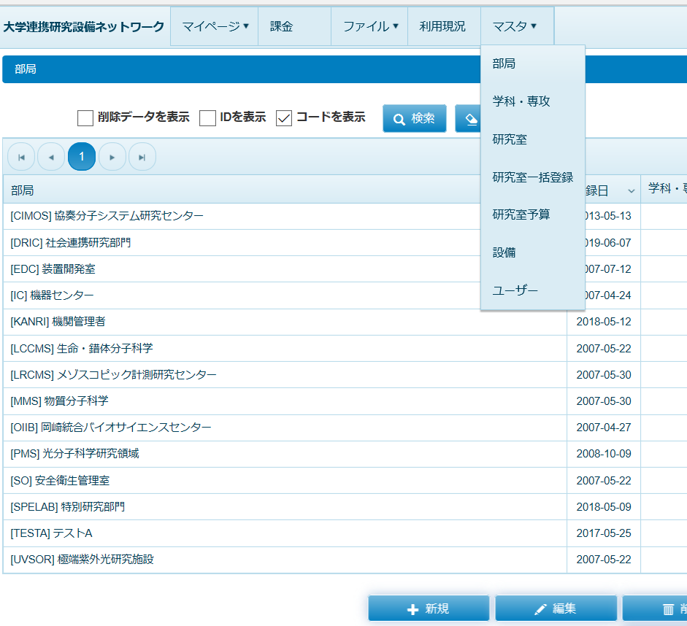
機関管理者権限でログイン後
マスター
＞＞部局
＞＞学科・専攻
＞＞研究室
を選択すると、自身の機関配下の登録済を確認できます。
それぞれの名称の、
前方[ ]内がコードです。

